로그인
유스케이스 명세서
시스템명 | Archive |  | 작성자 | 박재성
단계명 | 요구사항 분석 |  | 작성일자 | 2019.03.15 |  | 버전 | 1

유스케이스 다이어그램
UCD ID |  | userLogin | UCD 명 |  | 로그인
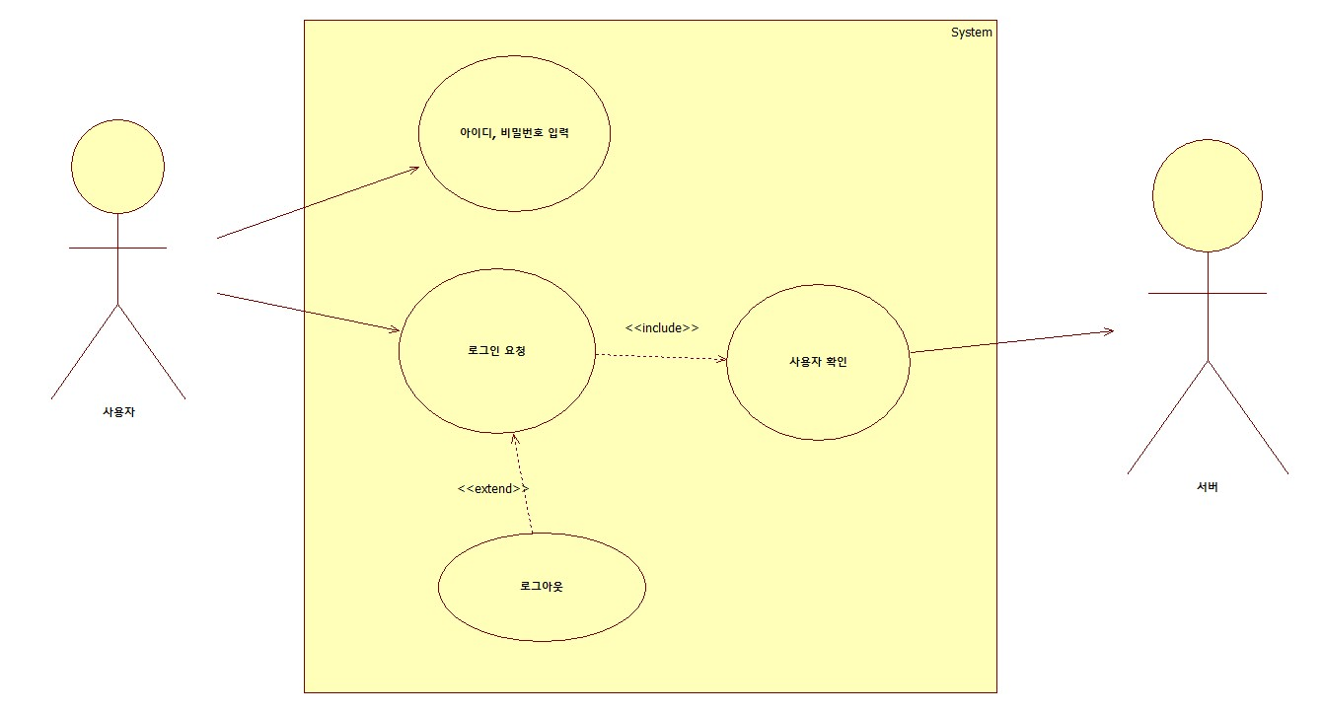

유스케이스 기술서
유스케이스 ID |  | userLogin | 유스케이스 명 |  | 로그인
주요 엑터 : 사용자 / 서버 전제 조건 : 1. 회원이 회원가입이 되어 있는 상태이어야 한다. 종료 조건 : 1. 사용자가 로그아웃을 하면 종료된다. 기본 시나리오 : 사용자가 해당 사이트의 정보 및 기능을 사용하기 위해 로그인을 하게된다. 회원가입이 되어있는 사용자는 로그인을 할 수 있다. 뷰어, 마이페이지 등 회원이 되어있는 상태에서 사용할 수 있는 기능을 사용하기 위해서는 로그인을 해야한다. 로그인을 하기 위해 아이디와 비밀번호를 입력해야 한다. 대안 시나리오 : 로그인할 아이디가 없는 경우에는 회원가입을 하도록 회원가입페이지로 이동한다. 계정 정보를 찾고 싶은 사용자의 경우에는 아이디 찾기, 비밀번호 찾기를 사용하여 해당 아이디를 찾을 수 있고, 비밀번호를 변경할 수 있다. 발생 빈도 : 자주

도서 정보
유스케이스 명세서
시스템명 | Archive |  | 작성자 | 박재성
단계명 | 요구사항 분석 |  | 작성일자 | 2019.03.15 |  | 버전 | 1

유스케이스 다이어그램
UCD ID |  | userBook | UCD 명 |  | 도서정보
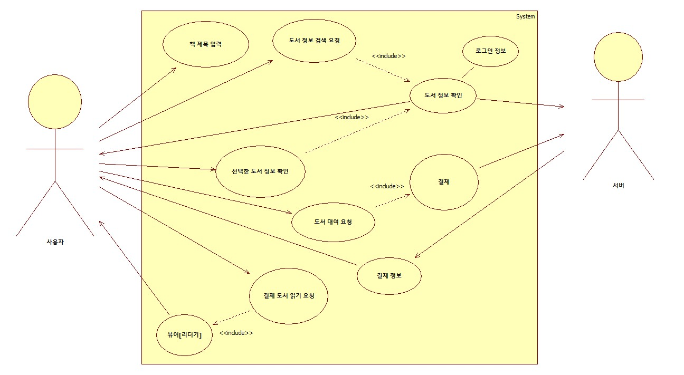

유스케이스 기술서
유스케이스 ID |  | userBook | 유스케이스 명 |  | 도서정보
주요 엑터 : 사용자 / 서버 전제 조건 : 책 정보 검색하는 기능을 제외하고는 사용자의 로그인이 되어있어야 한다. 도서를 대여하고 싶다면 결제를 해야만 한다. 뷰어의 경우에는 로그인이 되어있고, 도서를 결제 해야 한다. 종료 조건 : 해당 회원이 로그아웃을 하고 기능 사용을 중지하고 싶을 경우에 종료된다. 책 정보 검색의 경우에는 해당 사이트의 기본 기능으로 사이트를 종료하지 않는 이상 지속된다. 기본 시나리오 : 1. 비회원 : 책을 검색하고 책에 대한 정보를 원하는 경우에는 책 제목을 입력하고 검색하여 정보를 받을 수 있다. 그 외의 기능은 사용이 불가능 하다. 2. 회원 : 책을 대여하고, 뷰어를 통해 대여한 도서를 읽을 수 있다. 대안 시나리오 : 비회원이 대여를 원하거나 뷰어를 이용하려 할 때에는 인터셉터를 사용하여 로그인 페이지로 이동시킨다. 책 정보의 경우 사용자의 위치정보를 이용하여 주변 도서관의 정보를 제공해준다. 발생 빈도 : 자주

커뮤니티_메신저
유스케이스 명세서
시스템명 | Archive |  | 작성자 | 박재성
단계명 | 요구사항 분석 |  | 작성일자 | 2019.03.15 |  | 버전 | 1

유스케이스 다이어그램
UCD ID |  | userCommunity | UCD 명 |  | 커뮤니티
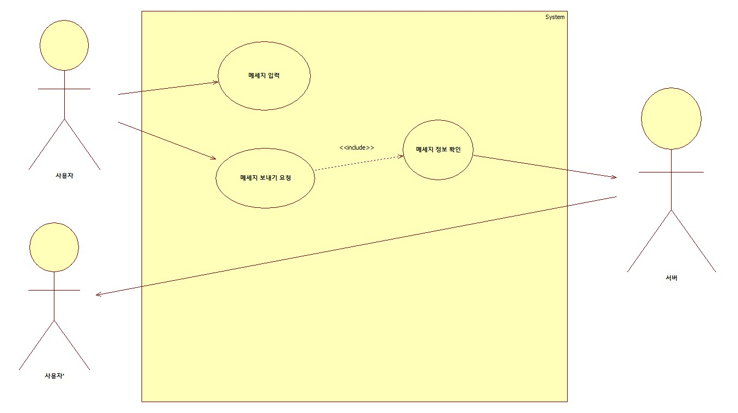

유스케이스 기술서
유스케이스 ID |  | userCommunity | 유스케이스 명 |  | 커뮤니티
주요 엑터 : 사용자 / 서버 부 엑터 : 사용자2 전제 조건 : 2명 이상의 사용자가 존재할 것 사용자 는 회원가입이 되어있고, 로그인이 되어있는 상태이다. 종료 조건 : 사용자가 메신저 기능을 종료하는 순간 기본 시나리오 : 사용자가 다른 사용자에게 메시지를 남기거나 실시간 채팅을 하고 싶을 경우에 기능한다. 메시지를 남기면 다른 사용자에게 해당 문자가 발송된다. 대안 시나리오 : 2명이상의 사용자가 존재하지 않으면 해당 기능이 발생하지 않는다. 로그인이 되어 있지 않는다면 인터셉터를 통해 로그인 페이지로 이동하게 한다. [로그인을 하지 않으면 해당 페이지에 접근이 불가능하다.] 발생 빈도 : 보통

커뮤니티_서평
유스케이스 명세서
시스템명 | Archive |  | 작성자 | 박재성
단계명 | 요구사항 분석 |  | 작성일자 | 2019.03.15 |  | 버전 | 1

유스케이스 다이어그램
UCD ID |  | userCommunity | UCD 명 |  | 커뮤니티
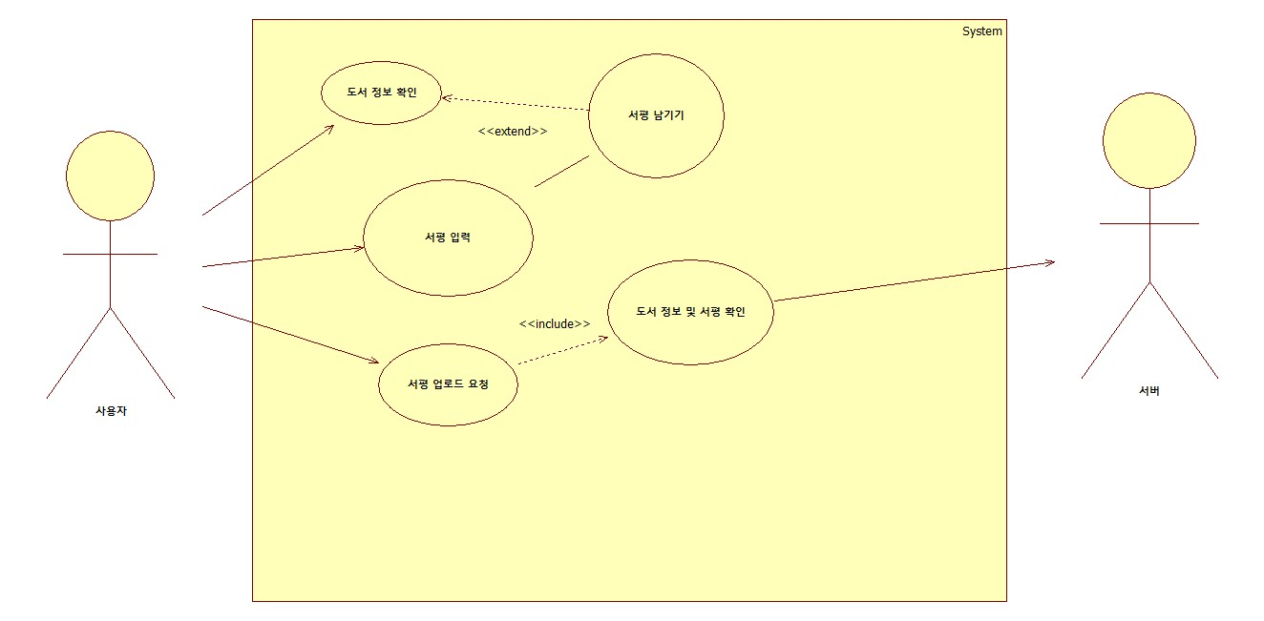

유스케이스 기술서
유스케이스 ID |  | userCommunity | 유스케이스 명 |  | 커뮤니티
주요 엑터 : 사용자 / 서버 전제 조건 : 회원이 로그인이 되어있는 상태 도서가 정해져 있는 상태 종료 조건 : 해당 도서에 대한 서평을 달고 입력이 되는 순간 종료된다. 기본 시나리오 : 사용자가 도서에 서평 및 리뷰를 남기고 싶을 경우 입력을 하게 공간을 제공해 준다. 서평을 남겼을 경우 해당 도서의 정보와 서평을 입력을 확인하고 해당 도서의 서평에 추가한다. 대안 시나리오 : 로그인이 되어 있지 않는 다면 로그인 페이지로 이동시킨다. 도서가 선택되지 않으면 해당 페이지로의 접근이 불가능 하다. 발생 빈도 : 보통

커뮤니티_그룹
유스케이스 명세서
시스템명 | Archive |  | 작성자 | 박재성
단계명 | 요구사항 분석 |  | 작성일자 | 2019.03.15 |  | 버전 | 1

유스케이스 다이어그램
UCD ID |  | userCommunity | UCD 명 |  | 커뮤니티
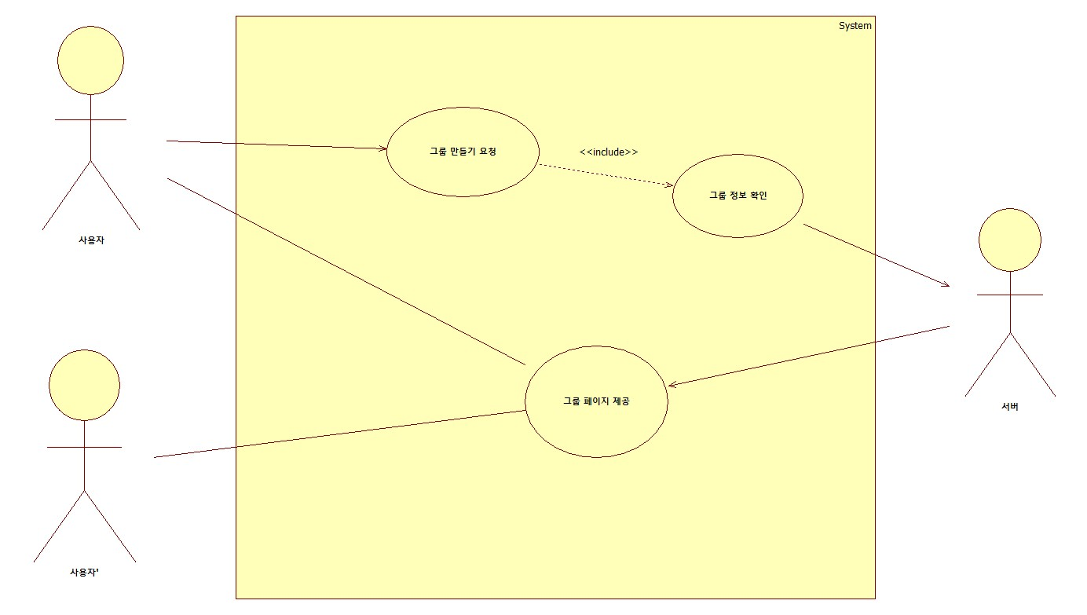

유스케이스 기술서
유스케이스 ID |  | userCommunity | 유스케이스 명 |  | 커뮤니티
주요 엑터 : 사용자 / 서버 부 엑터 : 사용자2 전제 조건 : 사용자는 회원가입 및 로그인이 되어있는 상태에서만 가능하다. 종료 조건 : 그룹을 만드는 요청이 발생하고 허가가 되는 순가 종료된다. 기본 시나리오 : 회원이 그룹 페이지를 만들고 싶다는 요청을 보낸다. 해당 그룹페이지가 완성이 되면 다른 사용자도 해당 그룹페이지를 접근할 수 있다. 대안 시나리오 : 로그인이 되어 있지 않는다면 인터셉터를 활용하여 로그인페이지로 이동시킨다. 발생 빈도 : 보통

결제
유스케이스 명세서
시스템명 | Archive |  | 작성자 | 박재성
단계명 | 요구사항 분석 |  | 작성일자 | 2019.03.15 |  | 버전 | 1

유스케이스 다이어그램
UCD ID |  | userPay | UCD 명 |  | 결제
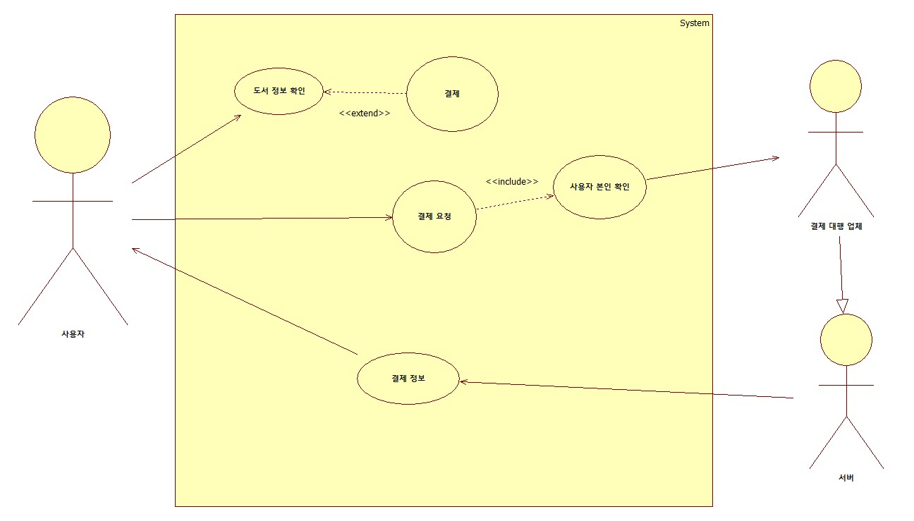

유스케이스 기술서
유스케이스 ID |  | userPay | 유스케이스 명 |  | 결제
주요 엑터 : 사용자 / 서버 부 엑터 : 결제 대행 업체 전제 조건 : 회원은 로그인이 되어있는 상태에서만 가능하다. 결제 업체와 제휴가 되어야한다. 종료 조건 : 결제가 되어서 결제정보가 서버측에 전달되는 순간 기본 시나리오 : 사용자가 대여할 도서에 대해 대여 요청을 보내고 결제 페이지로 넘어가게 된다. 결제 페이지에서 결제를 하면 해당 정보를 결제 대행업체에 보내게 되고, 결제 대행 업체에서 결제정보를 서버측에 전달하면 서버측은 대여할 도서를 대여해 준다. 대안 시나리오 : 로그인이 되어 있지 않으면 로그인페이지로 이동시킨다. 제대로 결제가 되지 않으면 홈 페이지로 보내버린다. 발생 빈도 : 보통

회원가입
유스케이스 명세서
시스템명 | Archive |  | 작성자 | 박재성
단계명 | 요구사항 분석 |  | 작성일자 | 2019.03.15 |  | 버전 | 1

유스케이스 다이어그램
UCD ID |  | userSignup | UCD 명 |  | 회원가입
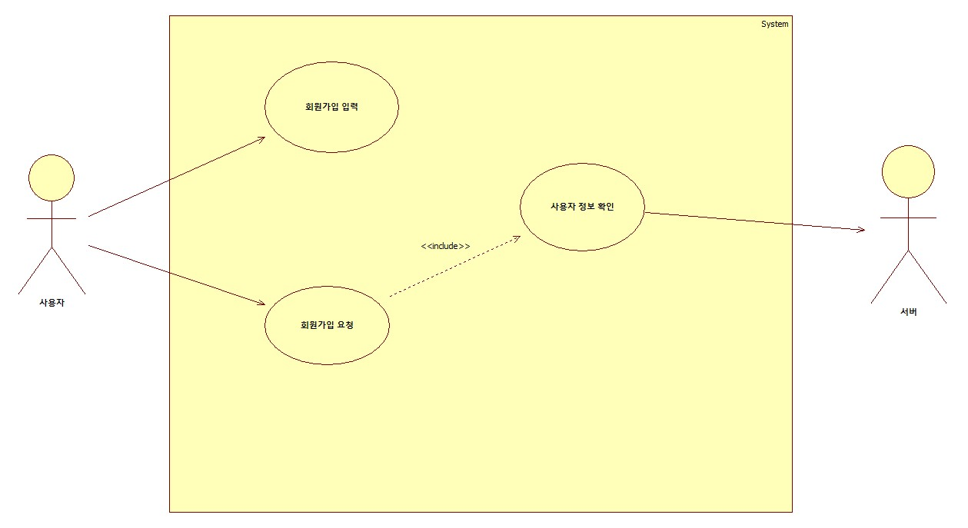

유스케이스 기술서
유스케이스 ID |  | userSignup | 유스케이스 명 |  | 회원가입
주요 엑터 : 사용자 / 서버 전제 조건 : 사용자의 회원가입 정보가 일치하는 것이 없어야한다. [아이디, 닉네임] 회원 정보를 다 입력을 해야 회원가입이 가능하다.[아이디, 비밀번호, 닉네임, 이름, 생년월일, 성별] 로그인이 되어있지 않아야 한다. 종료 조건 : 회원정보를 입력받고, 일치하는 정보가 없을 경우 가입을 시키고 종료한다. 기본 시나리오 : 회원이 회원가입 양식을 다 입력하고 회원가입 요청을 보내면 서버에서 해당 정보와 일치하는 정보[아이디, 닉네임]가 있는지 확인 한 후에 없다면 회원정보를 저장하고 종료한다. 대안 시나리오 : 사용자의 회원정보가 일치하는 것이 있다면 다시 입력을 하도록 회원가입 페이지로 돌아가게 한다. 발생 빈도 :자주

